箱唛扫码
Factory name (工厂名称)
PO. Number(订单号) | 18744-W 18889-W
Style Code.(款号) | 7550/353
Product Code.(产品编号) | CARE LABEL COMPONENT LABEL | Carton No.(箱号):
Inner Packages(包装方式） | 1000pcs/ bundle | 1/1
SIZE/qty (尺码/数量) | 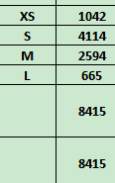
Carton Dimension（箱规） | 20*30*40 | Country of Origin：
Gross Weight（毛重） | 3kg | Made In China
Net Weight（净重） | 2.6kg
Remark（备注）

07550353600011
07550353600028
07550353600035
07550353600042
07550353600011
07550353600028
07550353600035
07550353600042

